Tabelle1
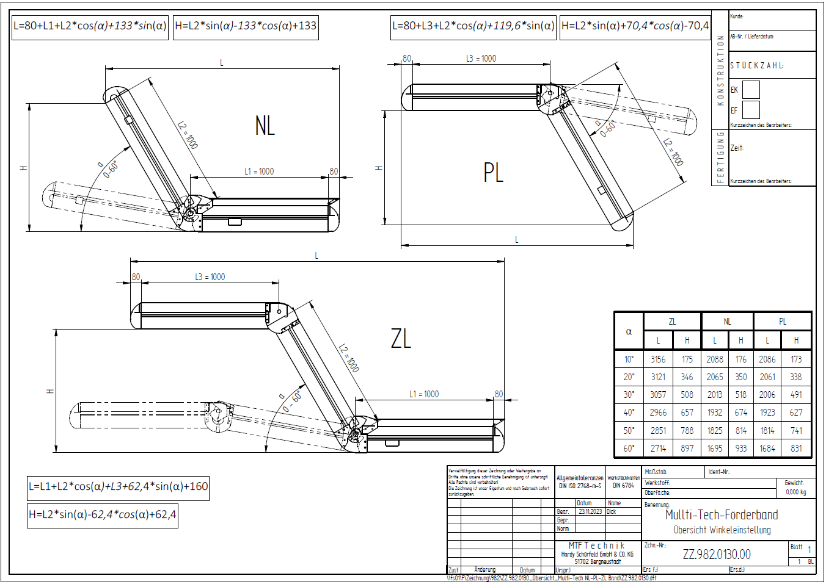
Multi-Tech Förderbänder
Übersicht Winkeleinstellungen ZZ.982.0130.00

NL
L1 | L2 |  | a (0°-60°) | L | H
1,000 | 2,000 |  | 60 | 2,195 | 1,799

PL
 | L2 | L3 | a (0°-60°) | L | H
 | 1,000 | 1,000 | 10 | 2,086 | 173

ZL
L1 | L2 | L3 | a (0°-60°) | L | H
1,000 | 1,000 | 1,000 | 45 | 2,911 | 725

 | Eingabefeld / Input
 | Ausgabefeld / Output

